상품제안서
주문제작 독판 탁상달력 150x210mm | 상품코드: S38358

 |  |  |  |  |  |  | 02-713-8555 | www.synergygift.co.kr
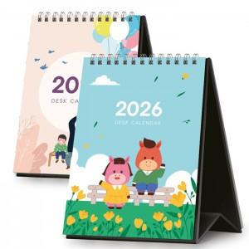

【상세/제작정보】

【인쇄/포장옵션】 | 풀칼라 / 종이봉투

【공급단가】 | 수량 | 100~ | 500~ | 1,000~ | 3,000~ | 5,000~
*VAT별도 | 단가 | 5,090원 | 1,860원 | 1,310원 | 1,100원 | 1,030원

【상품 URL】 | https://www.synergygift.co.kr:443/src/goods_detail.php?gdno=38358

